Formulaire d'offre_commande
Formulaire d'offre/commande pour PF-63 panneaux sur Forster Fuego light

 |  |  |  |  |  |  |  |  |  | Date |  |  | 2016-02-08

 | Offre |  | Contact: |  |  |  |  |  |  | Offre valable jusqu'au:

 | Commande |  | Numéro de téléphone:

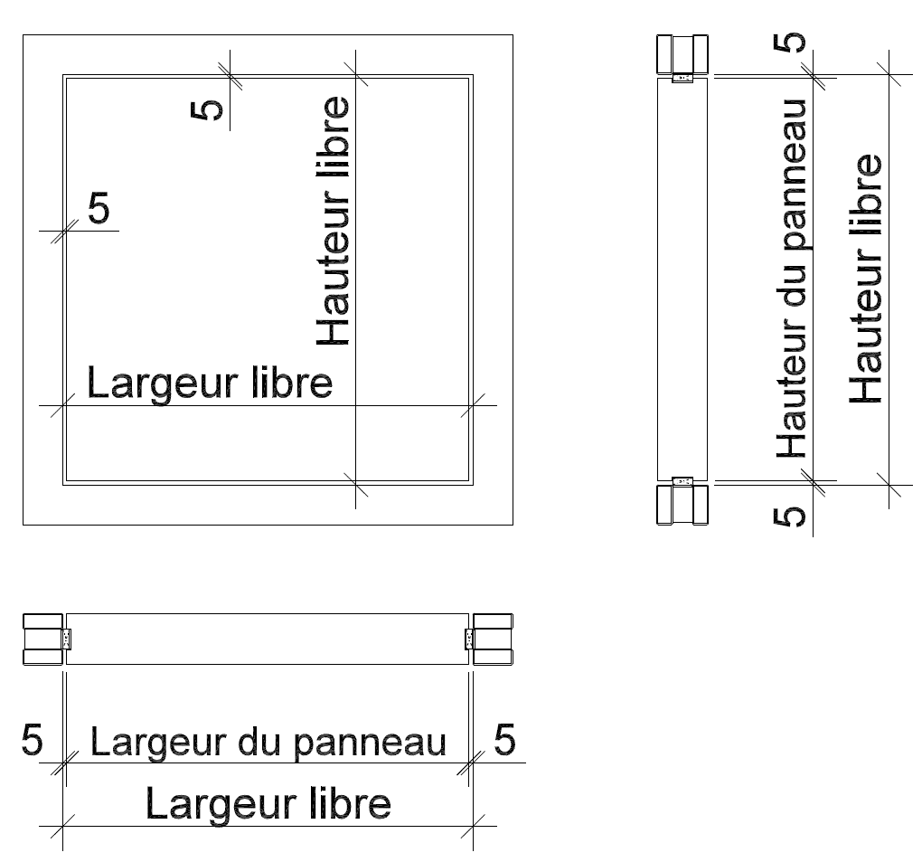 |  |  |  |  |  |  |  | Entreprise:

 |  |  |  |  |  |  |  | Code postal/ville:

 |  |  |  |  |  |  |  | Rue/ N°:

 |  |  |  |  |  |  |  | Projet:

Hauteur libre: |  |  |  |  |  |  | mm | N° de position: |  |  | EI 30
Largeur libre: |  |  |  |  |  |  | mm | Nombre: |  |  |  | oui |  | non
Surface:
 | Film de sous-couche à peindre
 | Alu brut à peindre |  |  |  |  | Alu anodisé
 | Placage+vernis nature |  |  | Essence de bois
 | Technique de placage
 | Vernis couleu | RAL |  |  | NCS
HPL Max/Argolite/divers revêtu:
 | Argolite
 | Max
 | Divers
Sens de structure HPL/placage:
 | Longitudinal (hauteur)
 | Transversal (largeur)
 | Fabrication spéciale selon croquis
 | Particularités:
Pose/livraison:
Date de livraison prévue:
 | sur chantier/adress:
 | Aide par RWDS
 | sera enlevé:
Remarques:

Enregistrer le formulaire localement, puis l'envoyer à: |  |  | handel@rwdschlatter.ch |  |  |  |  |  | Prix hors TVA | Fr. -

